상품제안서
똑딱이핫팩 (921사각) | 상품코드: S19736

 |  |  |  |  |  |  | 02-713-8555 | www.synergygift.co.kr
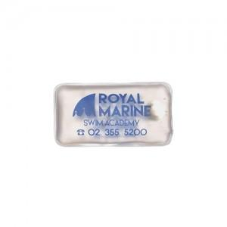

【상세/제작정보】 | <p><span style="font-size: 14pt;">* 풀칼라 인쇄 1천개 이상만 제작 가능합니다.&nbsp; 영업일로 3주 + 소요예정</span></p><p>&nbsp;</p>

【인쇄/포장옵션】 | 실크, 풀칼라 / OPP(비닐)

【공급단가】 | 수량 | 500~ | 1,000~ | 3,000~ | 10,000~ | 30,000~
*VAT별도 | 단가 | 1,040원 | 980원 | 930원 | 910원 | 890원

【상품 URL】 | https://www.synergygift.co.kr:443/src/goods_detail.php?gdno=15246

